Узб
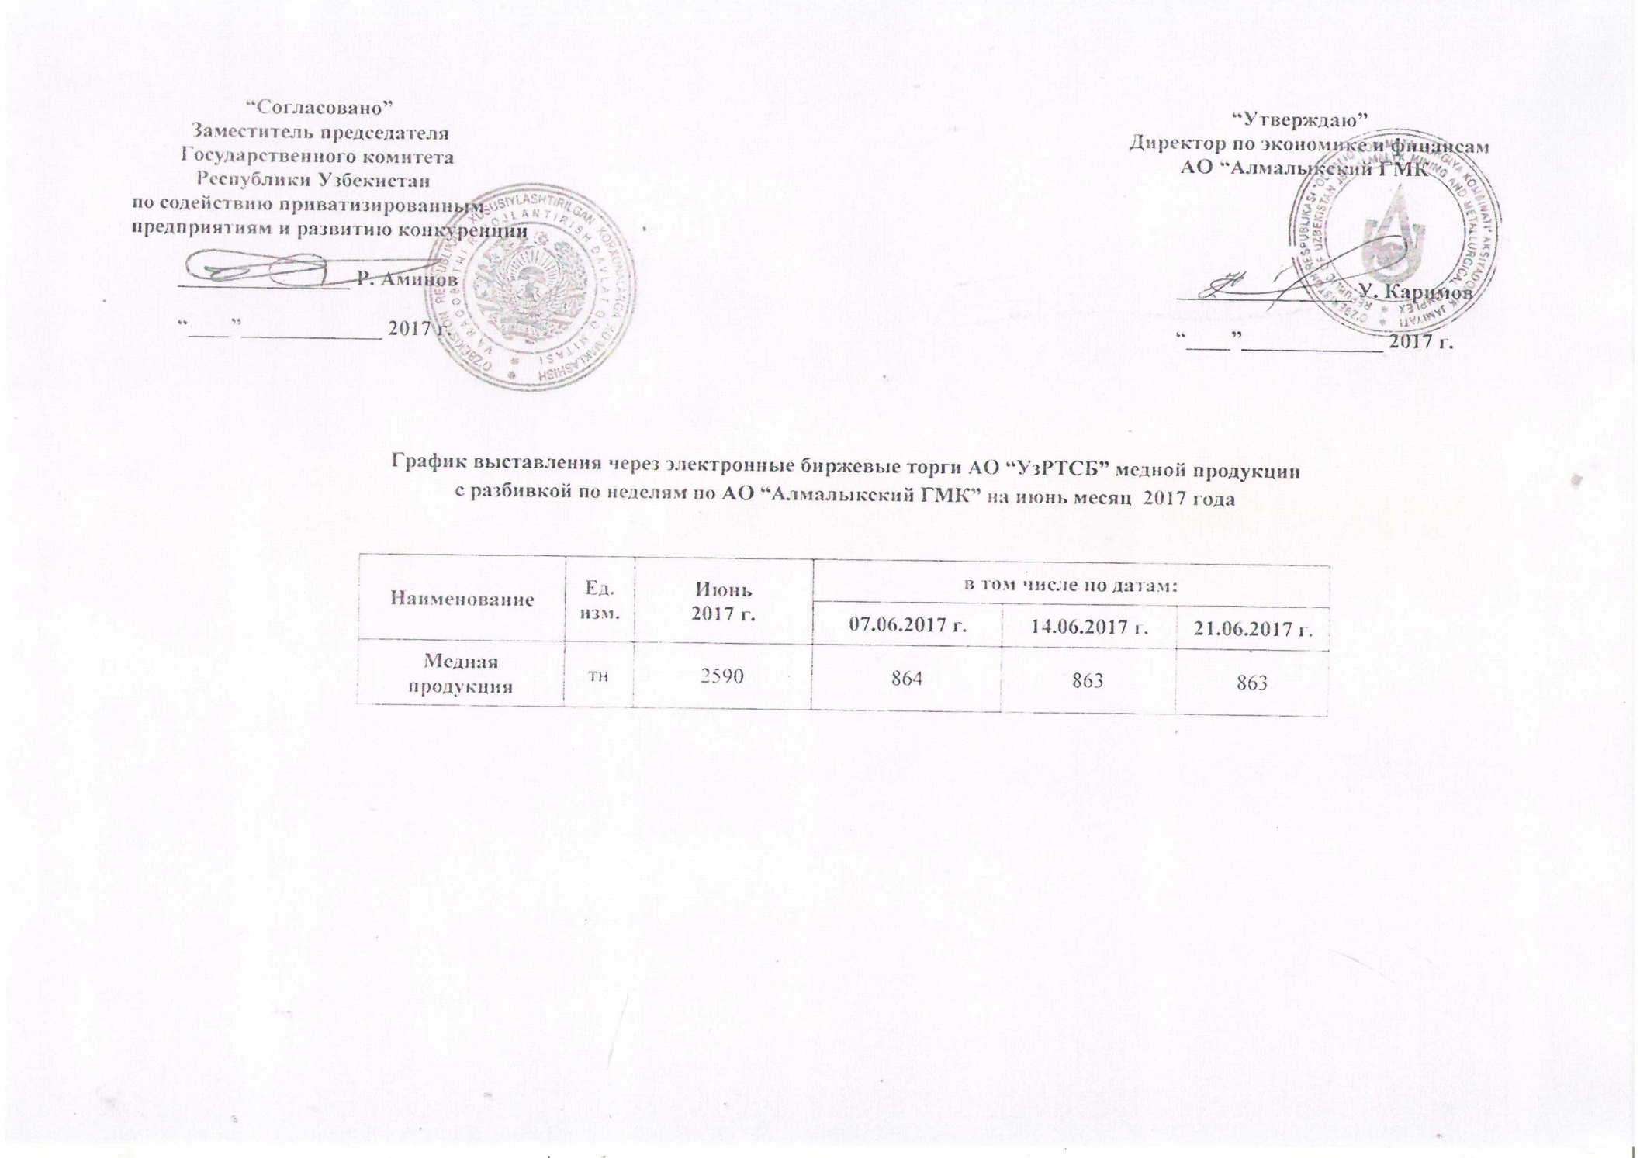
2017 йил июнь ойида биржа савдоларига Алмалк КМК томонидан сотувга қўиладиган мис маҳсулоти миқдорлари ЖАДВАЛИ

Номи | Ўлчов бирлиги | Июнь 2017 г. | шу жумладан:
 |  |  | 07.06.2017 г. | 2017-06-14 | 2017-06-21
Мис маҳсулоти | тн | 2,590 | 864 | 863 | 863

